상품제안서
로이체 고속 무선충전 LED스탠드 | 상품코드: F15776

 |  |  |  |  |  |  | 02-412-0044 | www.easy1.co.kr
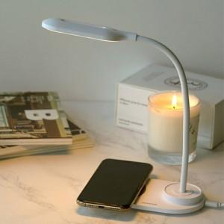 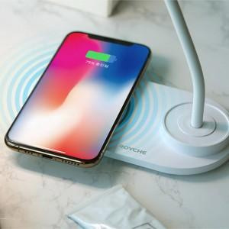 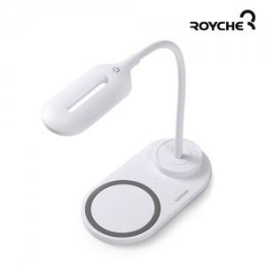

【상세/제작정보】 | 고속 무선충전, 3단계 밝기 조절 LED스탠드, 스마트 터치 스위치

【인쇄/포장옵션】 | 실크, 레이저 / 포장지포장

【공급단가】 | 수량 | 100~ | 300~ | 500~ | 1,000~ | 2,000~
*VAT별도 | 단가 | 11,470원 | 11,050원 | 10,620원 | 10,200원 | 9,940원

【상품 URL】 | https://easy1.co.kr:443/src/goods_detail.php?gdno=15776

